招标清单 (包工包料)
污泥脱水间及事故应急池-管桩基础工程招标清单（包工包料）（20251016版）
工程名称：玉林（福绵）节能环保产业园南部污水处理厂及中水回用设施建设项目（一期二标段5万吨/天）污泥脱水间及事故应急池-管桩基础工程
序号 | 项目名称 | 项目特征描述 | 计量单位 | 暂定工程量A | 人工费B （元） | 主材费C （元） | 辅材费D（元） | 除主材、人工、辅材费及税金以外的其他费用E （元） | 不含税 综合单价F=B+C+D+E （元） | 不含税 综合合价G=A*F （元） | 品牌(要求一线品牌) | 备注
一 | 污泥脱水间及事故应急池桩基工程
1 | 引孔（φ480mm） | 1、孔径：约480mm，孔深度应进入强风化页岩不少于3.5m，施工时应随钻随打 2、引孔深度桩底不应高于孔底,严禁形成吊脚桩 3、具体做法详见招标图纸 | m | 2688 |  | / |  |  |  |  |  | 1、总桩数256根，有效桩长9~12m，暂按平均值10.5m
2 | 引孔（φ550mm） | 1、孔径：约550mm，孔深度应进入强风化页岩不少于3.5m，施工时应随钻随打 2、采用M20水泥砂浆(灌浆量0.05L,L为引孔长度) 3、具体做法详见招标图纸 | m | 1 |  |  |  |  |  |  |  | 1、出现吊脚时按该方案 2、主材为M20水泥砂浆
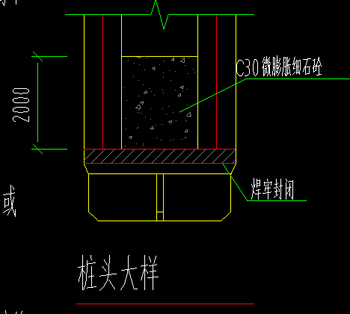
3 | 钢桩尖 | 1、规格、型号：采用封底十字刀刃型，钢桩尖尺寸及做法详见《先张法预应力混凝土管桩》23G409,闭口十字型桩尖构造详图 2、钢桩尖采用Q235B钢,钢板厚度≤16mm时,f=215MPa,16mm<钢板厚度≤40mm时,f=205MPa;焊条采用E43焊条。接桩焊缝高度hf=6mm,钢桩尖焊缝高度hf=8mm 3、具体做法详见招标图纸 | 个 | 256 |  |  |  |  |  |  |  | 1、主材为钢桩尖 | 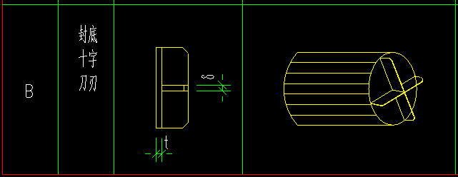
4 | 预应力高强混凝土管桩（PHC）（φ500mm）-试验桩 | 1、名称：预应力高强混凝土管桩-φ500mm(PHC-500AB(120)-C80) 2、沉桩方法：锤击贯入法 3、接桩方式：采用焊接接桩 4、具体做法详见招标图纸 | m | 52.5 |  |  |  |  |  |  |  | 1、试验桩数5根(其中2根为非工程桩，3根是工程桩)，有效桩长9~12m，暂按平均值10.5m 2、主材为管桩
5 | 预应力高强混凝土管桩（PHC）（φ500mm） | 1、名称：预应力高强混凝土管桩-φ500mm(PHC-500AB(120)-C80) 2、沉桩方法：锤击贯入法 3、接桩方式：采用焊接接桩 4、具体做法详见招标图纸 | m | 2635.5 |  |  |  |  |  |  |  | 1、桩数251根，有效桩长9~12m，暂按平均值10.5m 2、主材为管桩
6 | 管桩送桩 | 1、送桩深度不宜大于2.0m 2、送桩遗留的孔洞，应立即回填或做好覆盖 3、具体做法详见招标图纸 | m | 384 |  | / |  |  |  |  |  | 1、总桩数256根，暂按每根1.5m
7 | 桩底封堵 | 1、混凝土强度等级：C30微膨胀细石混凝土 2、封堵高度：2m高 3、具体做法详见招标图纸 | m3 | 27.170 |  |  |  |  |  |  |  | 1、主材为C30微膨胀细石混凝土
二 | 不含税工程合计（1+2+3+4+6+7） |  | 元
三 | 税金（含税 %） |  | 元
四 | 含税工程合计（二+三） |  | 元
 | 其中人工费合计 |  | 元
备注：1、本工程工程量暂定，单价为全费用综合单价（仅不含增值税），开具票面 %增值税专用发票（税率按国家政策执行，造价随之调整）。 2、品牌要求：采用一线品牌或当地同等。 2、本工程施工用水、用电由甲方承担（水电接线由乙方负责），其余均由投标单位包工、包料、包机械完成。 3、桩工程量按桩入土长度计算（桩尖长度不计）。 4、单价包含机械进退场费、超深接桩、锯桩、凿桩等费用，该部分费用均不另计算。 5、 其他费用E：包含机械费、措施费、管理费、利润等除主材、人工、辅材费及税金以外的其他所有费用。 6、本工程项目特征描述包括但不限于以上内容，具体做法按照图纸要求执行。 7、其余包含施工内容详见合同条款。

